Início
Darshan Industries | FLUXO DE CAIXA EMPRESARIAL
CADASTROS
RELATÓRIOS
GRÁFICOS
Empresa

Plano de Contas de Entradas - Nível 1
pLANpL
Fluxo de Caixa e Resultado Mensal
fffff
Dashboard Financeiro - Posição Atual
Plano de Contas de Entradas - Nível 2
Detalhamento da Receita
Dashboard Financeiro - Posição Mensal
Responsável
Plano de Contas de Saídas - Nível 1
Plan
Detalhamento da Despesa
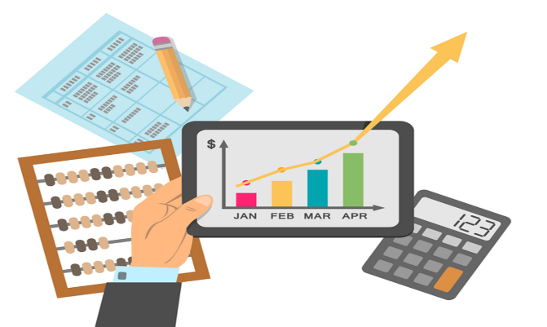
Plano de Contas de Saídas - Nível 2
Contas a Pagar

Registro das Entradas de Caixa
Contas a Receber
Registro das Saídas de Caixa
Contas a Receber Vencidas
ComCo

PCEntradasN1
Darshan Industries | PLANO DE CONTAS DE ENTRADA - Nível 1
Início

PCEntradasN2
Darshan Industries | PLANO DE CONTAS DE ENTRADA - Nível 2
Início

PCSaídasN1
Darshan Industries | PLANO DE CONTAS DE SAÍDA - Nível 1
Início

PCSaídasN2
Darshan Industries | PLANO DE CONTAS DE SAÍDA - Nível 2
Início

RegistroEntradas
Darshan Industries | REGISTRO DE ENTRADAS DE CAIXA
Início

RegistroSaídas
Darshan Industries | REGISTRO DE SAÍDAS DE CAIXA
Início

FluxoCaixaConsolidado
Darshan Industries | FLUXO DE CAIXA E RESULTADO MENSAL REGIMES DE CAIXA E DE COMPETÊNCIA
Início

DetalhaReceita
Darshan Industries | DETALHAMENTO DE RECEITA
Início

DetalhaDespesa
Darshan Industries | DETALHAMENTO DE DESPESA
Início

ContasPagar
Darshan Industries | CONTAS A PAGAR
Início

ContasReceber
Darshan Industries | CONTAS A RECEBER
Início

ContasReceberVencidas
Darshan Industries | CONTAS A RECEBER VENCIDAS
Início

DashBoardFinanceiroAtual
Darshan Industries | DASHBOARD FINANCEIRO ATUAL
Início

DashBoardFinanceiroMensal
Darshan Industries | DASHBOARD FINANCEIRO MENSAL
Início

